关系图
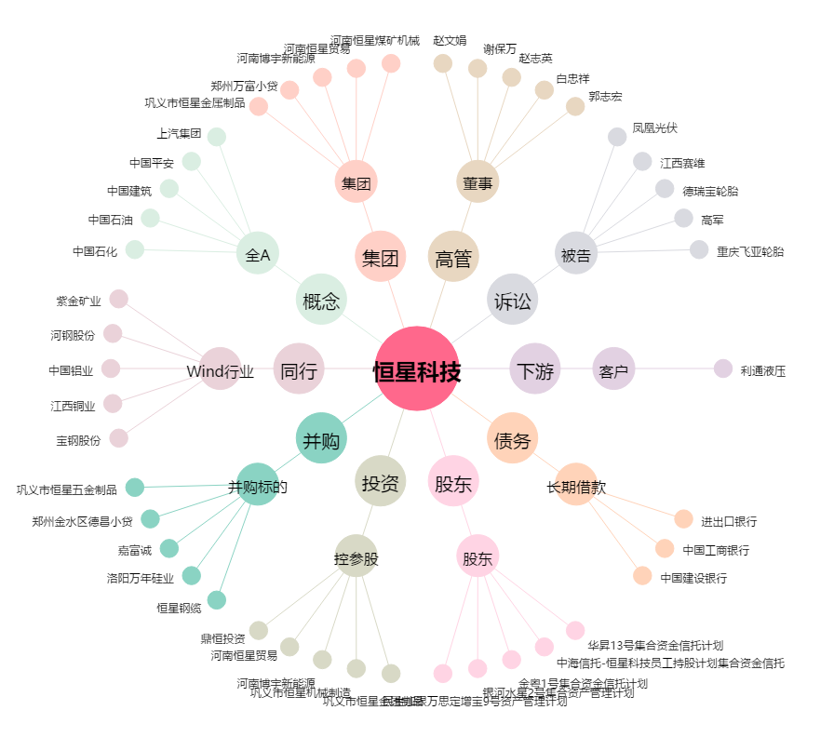
恒星科技[002132.SZ] - 关系概览图

